suwnica OK Sedlacek
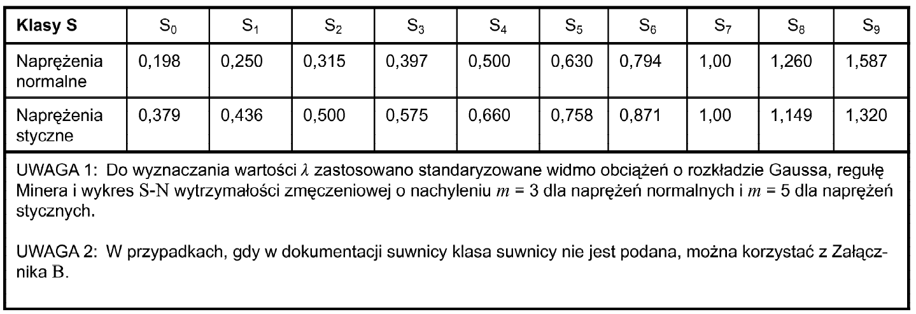
Zestawienie oddziaływań suwnicy natorowej PN-EN 1993-3

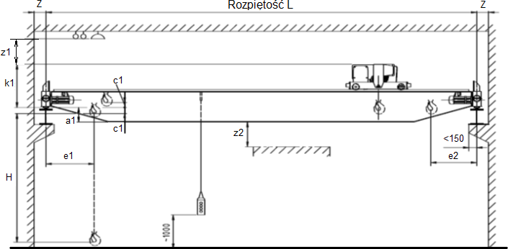

 | Dane podstawowe
 | Rozpiętość mostu suwnicy |  |  |  |  |  |  | L= | 25.5 | m
 | Rozstaw kół |  |  |  |  |  |  | a= | 1.36 | m
 | Skrajne położenie haka |  |  |  |  |  |  | emin=e1=e2= | 0.9 | m
 | Szerokosć główki szyny |  |  |  |  |  |  | br | 70.0 | mm
 | Liczba par kół |  |  |  |  |  |  | n= | 4

 | Udźwig suwnicy |  |  |  |  |  |  | Qh,nom= | 320.0 | kN
 | Masa suwnicy |  |  |  |  |  |  | Qc= | 178.4 | kN
 | Masa wózka |  |  |  |  |  |  | Qt= | 19.3 | kN

 | Nacisk kół (z dokumentacji dźwignicy) |  |  |  |  |  |  | Rmax= | 132.8 | kN
 |  |  |  |  |  |  |  | Rmin= | 21.5 | kN

 | Prędkość podnoszenia |  |  | vh= | 2.5 | m/min |  | vh= | 0.042 | m/s

 | Zestawienie obciążeń wg grup obciążeń:
 | Grupa obciążeń |  |  | 1 | 2 | 3 | 4 | 5 | 6
 | Wsp. dynam. |  |  | φ1=1,10 | φ1=1,10 | φ1=1,10 | φ4=1,20 | φ4=1,20 | φ4=1,20
 |  |  |  | φ2=1,15 | φ3=1,00 | − | − | − | −
 |  |  |  | φ5=1,50 | φ5=1,50 | φ5=1,50 | φ5=1,50 | − | −
 | Siły pionowe | ciężar własny suwnicy | Qr,min= | 26.99 | 26.99 | 29.44 | 29.44 | 29.44 | 29.44
 |  |  | Qr,(min)= | 22.07 | 22.07 | 24.08 | 24.08 | 24.08 | 24.08
 |  | ciężar podnoszony | Qr,max= | 117.16 | 104.06 | − | 121.93 | 121.93 | 121.93
 |  |  | Qr,(max)= | 25.50 | 25.00 | − | 27.59 | 27.59 | 27.59
 | Siły poziome | Przyśpieszenie mostu suwnicy | HL,1= | 16.19 | 16.19 | 16.19 | 16.19 | − | −
 |  |  | HL,2= | 16.19 | 16.19 | 16.19 | 16.19 | − | −
 |  |  | HT,1= | 8.74 | 8.74 | 8.74 | 8.74 | − | −
 |  |  | HT,2= | 39.84 | 39.84 | 39.84 | 39.84 | − | −
 |  | Zukosowanie mostu suwnicy | HS1L= | − | − | − | − | 0.00 | −
 |  |  | HS2L= | − | − | − | − | 0.00 | −
 |  |  | HS1T= | − | − | − | − | 67.45 | −
 |  |  | HS2T= | − | − | − | − | 30.39 | −
 | Przyśpieszenie wózka |  | HT3= | − | − | − | − | − | 33.93

 | Wspólczynniki dynamiczne
 | Poderwanie ładunku z podłoża: |  |  | ciężar własny dźwignicy |  |  |  | φ1= | 1.1 |  |  | Tabl. 2.4
 |  |  |  | ciężar podnoszony (HC3) |  |  |  | φ2,min= | 1.15 |  | β2= | 0.51
 |  |  |  | poderwanie ładunku z podłoża |  |  |  | φ2=φ2,min+β2vh= | 1.17 |  |  | Tabl. 2.4, 2.5
 |  |  |  | zwolnienie ładunku |  |  |  | φ3= | 1.0 |  |  | Tabl. 2.4
 | Jazda po szynach: |  |  | ciężar podnoszony i własny dźwignicy |  |  |  | φ4= | 1.2 |  |  | Tabl. 2.4
 |  |  |  | (tolerancje toru spełniają wymagania PN-EN 1993-6, czyli PN-EN 1090-2)
 | Siły napędu |  |  |  |  |  |  | φ5= | 1.5 |  |  | Tabl. 2.6

 | Obciążenia pionowe od kół
 | Tabl. 3.1. |  |  |  |  |  | SGU |  |  |  | próbne
 | Grupa obciążeń |  |  | 1 | 2 | 3 | 4 | 5 | 6 | 7 | 8
 | ciężar własny suwnicy |  | Qc | φ1 | φ1 | 1 | φ4 | φ4 | φ4 | 1 | φ1 | Rozdz. 2.6
 | ciężar podnoszony |  | Qh | φ2 | φ3 | − | φ4 | φ4 | φ4 | η1) | − | Rozdz. 2.6
 | przyspieszenie mostu suwnicy |  | HL,HT | φ5 | φ5 | φ5 | φ5 | − | − | − | φ5 | Rozdz. 2.7
 | zukosowanie mostu suwnicy |  | HS | − | − | − | − | 1 | − | − | −
 | przyspieszenie lub hamowanie wózka lub bloków ciągnika |  | HT,3 | − | − | − | − | − | 1 | − | −
 | wiatr w stanie roboczym suwnicy |  | Fw 2) | 1 | 1 | 1 | 1 | 1 | − | − | 1 | zał. A
 | obciążenie próbne |  | QT | − | − | − | − | − | − | − | φ6
 | siły uderzenia w zderzaki |  | HB | − | − | − | − | − | − | − | −
 | siły wywołane wychyleniem |  | HTA | − | − | − | − | − | − | − | −
 | 1) η - wyraża stosunek ciężaru podnoszonego, który pozostaje na suwnicy po zwolnieniu ładunku, ale nie jest liczony do ciężaru własnego suwnicy
 | 2) wiatr w stanie spoczynku suwnicy wg zał. A

 | Suwnica bez obciazenia

 | Grupa obciążeń 1,2
 | QC,k= | 196.2 | kN
 | Qt,k= | 21.2 | kN
 | ΣQr,(min)= | 88.3 | kN | → | Qr,(min)= | 22.1 | kN
 | ΣQr,min= | 108.0 | kN | → | Qr,min= | 27.0 | kN
 | Grupa obciążeń 3,4,5,6
 | Qc,k= | 214.1 | kN
 | Qt,k= | 23.2 | kN
 | ΣQr,(min)= | 130.2 | kN | → | Qr,(min)= | 24.1 | kN
 | ΣQr,min= | 107.0 | kN | → | Qr,min= | 29.4 | kN

 | Suwnica obciążona

 | Grupa obciążeń 1
 | Qc,k= | 196.2 | kN
 | Qt,k= | 21.2 | kN
 | Qh,k= | 374.4 | kN
 | ΣQr,(max)= | 102.0 | kN | → | Qr,(max)= | 25.5 | kN
 | ΣQr,max= | 468.6 | kN | → | Qr,max= | 117.2 | kN
 | Grupa obciążeń 2
 | Qc,k= | 196.2 | kN
 | Qt,k= | 21.2 | kN
 | Qh,k= | 320.0 | kN
 | ΣQr,(max)= | 100.0 | kN | → | Qr,(max)= | 25.0 | kN
 | ΣQr,max= | 416.2 | kN | → | Qr,max= | 104.1 | kN
 | Grupa obciążeń 4,5,6
 | Qc,k= | 214.1 | kN
 | Qt,k= | 23.2 | kN
 | Qh,k= | 384.0 | kN
 | ΣQr,(max)= | 110.4 | kN | → | Qr,(max)= | 27.6 | kN
 | ΣQr,max= | 487.7 | kN | → | Qr,max= | 121.9 | kN

 | Obciążenia poziome
 | Siła K i siła podłużna
 |  |  |  |  |  |  | Liczba kół suwnicy : | mw= | 4
 |  |  |  |  |  |  |  | ∑Q*r,min=mwQr,min= | 107.96 | kN | 2.7.3(4)
 |  |  |  |  |  | współczynnik tarcia stal - stal: |  | μ= | 0.2 |  | 2.7.3(3)
 |  |  |  |  |  |  |  | K=μ∑Q*r,min= | 21.59 | kN
 |  |  |  |  |  | Liczba belek toru jezdnego: |  | nr= | 2
 |  |  |  |  |  |  |  |  |  |  | 2.7.2(2)
 |  |  |  |  |  | Siły podłużne: |  | HL,1=HL,2=φ5(K/nr)= | 16.19 | kN

 | Siła HT

 |  |  |  |  |  |  |  | ∑Qr=∑Qr,max+∑Qr,(max)= | 598.08 | kN | EC1-P3: 2.7.2(3)
 |  |  |  |  |  |  |  | ξ1=∑Qr,max/∑Qr= | 0.82
 |  |  |  |  |  |  |  | ξ2=1-ξ1= | 0.18
 |  |  |  |  |  |  |  | ls=(ξ1-0,5)·Ls= | 8.16 | m | odległość środka ciężkości układu
 |  |  |  |  |  |  |  | M=Kls= | 176.19 | kNm | moment napędu

 |  |  |  |  |  |  |  | HT,1=φ5ξ2(M/R)= | 8.74 | kN
 |  |  |  |  |  |  |  | HT,2=φ5ξ1(M/R)= | 39.84 | kN

 |  |  |  |  |  |  | przyjęto kąt zukosowania: | α= | 0.007 | rad

 | Obciążenia od zukosowania
 |  |  |  |  |  | f=0,3(1−exp(−250α))= | 0.248 | ≤ | 0.3
 |  |  |  |  | Koła niezależne, system IFF |  |  |  |  |  |  | PN-EN 1993-3: 2008, Tab.2.9
 |  |  |  |  |  |  |  | m= | 0 | koła niezależne |  | PN-EN 1993-3: 2008, Tab.2.8
 |  |  |  |  |  |  |  | h= | 4.08
 |  |  |  |  |  |  |  | e1= | 0 | m | odległość
 |  |  |  |  |  |  |  | e2= | 1.36 | m
 |  |  |  |  |  |  |  | e3= | 2.72 | m
 |  |  |  |  |  |  |  | e4= | 4.08 | m
 |  |  |  |  |  |  |  | λS=1−(e1+e2+e3+e4)/(nR)= | 0.50
 |  |  |  |  |  |  |  | λS,1,L=λS,2,L= | 0.00
 |  |  |  |  |  |  | dla pary kół 1
 |  |  |  |  |  |  |  | λS11T=ξ2/n·(1-e1/h)= | 0.05
 |  |  |  |  |  |  |  | λS21T=ξ1/n·(1-e1/h)= | 0.21
 |  |  |  |  |  |  | dla pary kół 2
 |  |  |  |  |  |  |  | λS12T=ξ2/n·(1-e2/h)= | 0.03
 |  |  |  |  |  |  |  | λS22T=ξ1/n·(1-e2/h)= | 0.14
 |  |  |  |  |  |  | dla pary kół 3
 |  |  |  |  |  |  |  | λS11T=ξ2/n·(1-e3/h)= | 0.02
 |  |  |  |  |  |  |  | λS21T=ξ1/n·(1-e3/h)= | 0.0
 |  |  |  |  |  |  | dla pary kół 4
 |  |  |  |  |  |  |  | λS12T=ξ2/n·(1-e4/h)= | 0.00
 |  |  |  |  |  |  |  | λS22T=ξ1/n·(1-e4/h)= | 0.00
 | -podłużne
 | HS1L=f·λS1L∑Qr= | 0.00 | [kN]
 | HS2L=f·λS2L∑Qr= | 0.00 | [kN] |  | `

 | -poprzeczne
 | Siła S | S= | 74.1 | kN
 | dla pary kół 1
 |  | HS11T= | 6.67 | kN |  | HS1T= | 67.45 | kN
 |  | HS21T= | 30.39 | kN |  | HS2T= | 30.39 | kN
 | dla pary kół 2
 |  | HS12T= | 4.45 | kN |  | HS1T= | 25.94 | kN
 |  | HS22T= | 20.26 | kN |  | HS2T= | 20.26 | kN
 | dla pary kół 3
 |  | HS11T= | 2.22 | kN |  | HS1T= | 18.04 | kN
 |  | HS21T= | 0.00 | kN |  | HS2T= | 0.00 | kN
 | dla pary kół 4
 |  | HS12T= | 0.00 | kN |  | HS1T= | 0.00 | kN
 |  | HS22T= | 0.00 | kN |  | HS2T= | 0.00 | kN

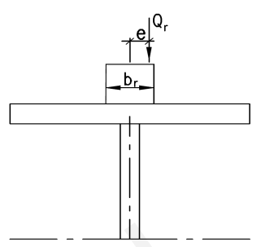
 | -spowodowane przyspieszeniem lub hamowaniem dźwigu
 |  | HT3= | 33.93 | kN
 | Siły od mimośrodów
 | e= | 17.5 | mm

 | Siły zmęczeniowe
 | ϕfat,1= | 1.05
 | ϕfat,2= | 1.085 |  |  | dla klasy S4 |  | EC1-P-3: Tabela 2.12
 | Qe,n= | 66.1 |  |  | λn= | 0.5
 | Qe,s= | 87.3 |  |  | λs= | 0.66

